Hoja1
Nombre | Descripción | Valor
Citación
Titulo | Nombre por el cual se conoce el conjunto de datos | EscenAmenMovMasa2
Edición | Versión o Año de referencia | 2024
Forma de presentación | Modo de representación del conjunto de datos | Mapa vector
Descripción
Resumen | Descripción corta del conjunto de datos | Es una capa vector de tipo polígono que presenta la distribución espacial de la amenaza por movimeintos en masa, presentes en POMCA del del Canal del Dique; Directos al Bajo Magdalena entre El Plato y Calamar, La Mojana - Río Cauca; Arroyos Directos al Caribe Sur - Ciénaga de La Virgen; la Mojana - Río Cauca; Rio Bajo San Jorge y Directos Bajo Magdalena entre el Banco y Plato, en jurisdicción de CARDIQUE en el departamento de Bolívar
Dominio espacial
Extensión geográfica | Descripción de los lugares o zonas geográficas cubiertas por el conjunto de datos | Esta capa cubre parcialmente el departamento de Bolívar
Oeste | Límite oeste del conjunto de datos expresado en unidades de distancia planas. | 4704353.1545
Este | Límite este del conjunto de datos expresado en unidades de distancia planas. | 4913235.0146
Norte | Límite norte del conjunto de datos expresado en unidades de distancia planas. | 2727676.4450
Sur | Límite sur del conjunto de datos expresado en unidades de distancia planas. | 2458143.4396
Nivel resolución | Escala, resolución, factor que indica la densidad del conjunto de datos. | 1:25.000
Muestra gráfica
Muestra gráfica | Ilustración gráfica del conjunto de datos la dirección del computador, trayectoria, nombre y extensión del archivo según la convención URL | 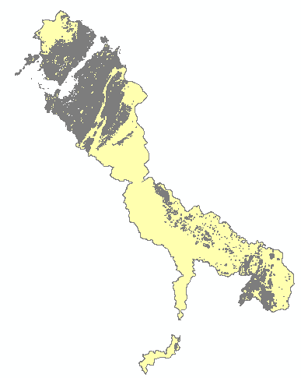
Ambiente de desarrollo | Descripción del ambiente nativo de desarrollo del conjunto de datos, incluyendo el software, versión, sistema operativo, nombre del archivo | ArcGIS 10.5
Fuente de información
Titulo | Título por el cual se conoce el conjunto de datos | EscenAmenMovMasa
Responsable | Información sobre la organización, dependencia o persona(s) que desarrolló o conoce el conjunto de datos. | CSB y USAID, MINAMBIENTE & CARDIQUE
Tipo de responsable | Tipo o función realizada por el responsable del conjunto de datos | Autor
Fecha | Fecha de publicación / disposición/ liberación del conjunto de datos | 2018-03-21
Forma de representación | Modo de representación del conjunto de datos. | Mapa vector
Descripción/Contribución | Descripción de la fuente e identificación de la información aportada | Esta capa muestra la zonificación de amenaza por movimientos en massa de los POMCA del del Canal del Dique; Directos al Bajo Magdalena entre El Plato y Calamar, La Mojana - Río Cauca; Arroyos Directos al Caribe Sur - Ciénaga de La Virgen; la Mojana - Río Cauca; Rio Bajo San Jorge y Directos Bajo Magdalena entre el Banco y Plato
Representación espacial
Tipo de objetos | Geometría de los objetos espaciales vectoriales usados para representar los elementos geográficos en el conjunto de dato | Polígono
Distribución
Tipo de producto | Ítem o Forma de presentación con la cual el distribuidor conoce el conjunto de datos | SHP
Responsabilidad | Redacción de la responsabilidad asumida por el distribuidor | POD Bolívar, 2024
Formato | Nombre del formato de transferencia de datos | Feature Class
Información del contenido | Descripción del contenido de los datos codificados en el formato y las unidades de distribución como mosaicos, capas, coberturas, etc., en que los datos están disponibles | Contiene información espacial sobre la zonificación parcial de la amenaza por movimientos en masa en el departamento de Bolívar

